Resumen
INVERSIÓN, PAGO ÚNICO DÍA 1 | SE RECUPERA EN |  |  | TIR ANUAL

con IVA, todos los materiales |  |  |  | rendimiento de la inversión

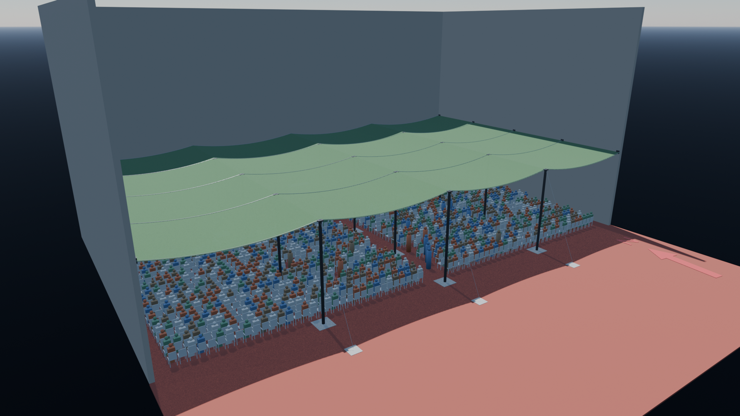
Gasto acumulado: carpa vs. malla (pesos)

Render de la idea final a las 12:30: la malla cubre la zona del público.

Lo que hay que saber a largo plazo
CARPA QUE SE DEJA DE PAGAR |  | REPOSICIÓN DE LA LONA | USOS MÍNIMOS PARA SER RENTABLE

 |  |  | con menos, la malla nunca se recupera

Pago único
Pago único el día 1
Todo se paga junto al hacer los pedidos. Montos con IVA.

 | Proveedor | En dólares | En pesos | Total en pesos | % del total
 | Romela Toldos (lona) | US$ 17,873.00 | $ 0
 | Appelsa (postes y estructura) | US$ 4,180.62 | $ 0
 | Bianchi (cables y accesorios) | US$ 503.78 | $ 127,301
 | Sodimac (anclajes) | US$ 0.00 | $ 10,146
 | Polietileno Obelisco (cuerda) | US$ 0.00 | $ 14,400
 | Total a pagar el día 1
 | Fuente: Gastos.xlsx (hoja Gastos), totales con IVA, precios al 1/10/2026. Si cambian allá, actualizar las celdas azules.

Dónde va la plata (pesos)

Rentabilidad
Rentabilidad según los usos por año
Todo incluye el desgaste de la lona: se repone entera cada L años. u = eventos por año.

Años para ser rentable según usos por año
 | Primer cruce | Sin recaídas
La ecuación
Ahorro neto acumulado (exacto, con escalones): | N(t) = u·c·t − I − R·(⌈t/L⌉ − 1)
Primer cruce: años hasta que N(t) llega a 0: | k = ⌈(I − u·c·L) / (u·c·L − R)⌉ (mínimo 0), t₁ = (I + k·R) / (u·c)
Queda rentable sin recaídas desde: | k′ = ⌈I / (u·c·L − R)⌉, t₂ = (I + (k′−1)·R) / (u·c)
Aproximación de largo plazo (lona repartida): | t*(u) = I / (u·c − R/L), válida solo si u·c > R/L
Usos mínimos por año para que algún día sea rentable: | u > R / (L·c)
Cada vez que se repone la lona, el ahorro acumulado vuelve a caer: por eso hay "primer cruce" y "sin recaídas".

Símbolo | Valor | Qué es
u | variable | Usos (eventos) por año: la variable
c |  | Costo de la carpa por uso
I |  | Inversión inicial, pagada el día 1
R |  | Costo de reponer la lona (lona + cuerda)
L |  | Vida útil de la lona (años)

Resultado clave
Usos mínimos por año R / (L·c)

Ahorro neto a 20 años según usos por año (pesos)
Usos por año (u) | Ahorro anual en carpa (u·c) | Costo anual del desgaste de la lona (R/L) | Neto por año | Años para recuperar (primer cruce) t₁ | Queda rentable sin recaídas desde t₂ | Ahorro neto a 20 años (exacto) | Aproximación t*(u)
1
2
3
4
5
6
7
8
9
10
11
12

• t₁ y t₂ salen del modelo exacto. La aproximación t*(u) reparte el costo de la lona en el tiempo.

